Befestigte Flächen
2025-08-06 |  | Stadt Luzern
 |  | Tiefbauamt
 |  | Siedlungsentwässerung / Naturgefahren
 |  | Industriestrasse 6
 |  | 6005 Luzern
 |  | Stadt Luzern - Siedlungsentwässerung / Naturgefahren
 |  | Telefon: | Luzern links | 041 208 80 53
 |  |  | Luzern rechts | 041 208 85 57
 |  |  | Littau | 041 208 74 87
 |  | E-Mail: | liegenschaftsentwaesserung@stadtluzern.ch

DEKLARATION DER BEFESTIGTEN FLÄCHEN
Zur Ermittlung der Regenabwassergebühr und für die Baueingabe

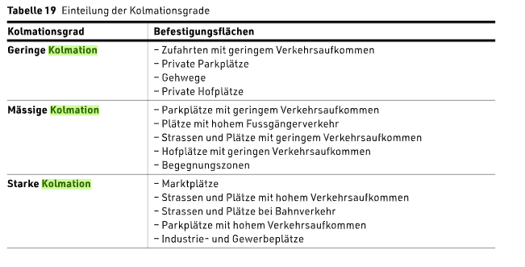
1. Grundeigentümerschaft | Name:
 | Vorname:
 | Adresse:
 | PLZ, Wohnort:

2. Parzelle | a. Stadtteil:
 | b. Parzellen-Nummer:
 | c. Parzellen-Fläche gem. amtl. Vermessung:

3. Deklaration der befestigten Flächen der Parzelle1):
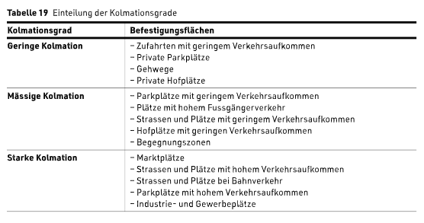
Befestigte Fläche gemäss Flächenplan Regenabwasser2) |  | Fläche in m² | Abflussbeiwert (C)3) (SN 592 000) | Kolmations-grad 6) | Gebührenrelevante Fläche4) in m²

Flächen, die über die Schulter entwässern |  |  | 0.00 |  | 0.00
Schräg- und Flachdächer (unabhängig von Material und Dachhaut) |  |  | 1.00 |  | 0.00
Flachdächer mit Kies (unabhängig von der Aufbaudicke) |  |  | 0.80 |  | 0.00
Begrünte Flachdächer Aufbaudicke >50 cm |  |  | 0.10 |  | 0.00
Begrünte Flachdächer Aufbaudicke >25 -50 cm |  |  | 0.20 |  | 0.00
Begrünte Flachdächer Aufbaudicke >15 -25 cm |  |  | 0.30 |  | 0.00 | 6) Kolmationsgrad
Begrünte Flachdächer Aufbaudicke >10 -15 cm |  |  | 0.40 |  | 0.00
Begrünte Flachdächer Aufbaudicke ≤10 cm |  |  | 0.70 |  | 0.00 | 1 | 2 | 3
Plätze und Wege mit Hartbelag, Plastersteine gebundene Bauweise |  |  | 1.00 |  | 0.00
Plätze und Wege mit Kiesbelag |  |  | 0.80 | 3 | 0.00 | 0.4 | 0.6 | 0.8
Lockerer Kiesbelag, Schotterrasen |  |  | 0.40 | 3 | 0.00 | 0.2 | 0.3 | 0.4
Plätze und Wege mit Ökosystem (Splittfugen mit Fugananteil 3-6%) |  |  | 0.90 | 3 | 0.00 | 0.6 | 0.8 | 0.9
Plätze und Wege mit Ökosystem (Splittfugen mit Fugananteil 6-12%) |  |  | 0.60 | 3 | 0.00 | 0.2 | 0.4 | 0.6
Plätze und Wege mit Sickersteinen |  |  | 0.80 | 3 | 0.00 | 0.2 | 0.4 | 0.8
Plätze und Wege mit sickerfähigem Belag |  |  | 0.80 | 3 | 0.00 | 0.2 | 0.5 | 0.8
Plätze und Wege mit Rasengittersteinen |  |  | 0.60 | 3 | 0.00 | 0.2 | 0.4 | 0.6
An eine Versickerungsanlage angeschlossene Flächen |  |  | 0.00 |  | 0.00
Direkteinleitung in ein Gewässer |  |  | 0.00 |  | 0.00
Grünflächen (Gärten, Wiesen, Kulturland, etc.) |  |  | 0.00 |  | 0.00

Total der Flächen5) |  | 0.00 | ----- |  | 0.00
Abflussbeiwert der Parzelle |  |  | 0.000

Allgemeine Erläuterungen:
- Das lokale Versickern von Regenabwasser wird befürwortet. Dafür wird zwischen "Entwässern über die Schulter" und "Versickerungsanlagen" unterschieden.
- Bei Flächen, die über die Schultern entwässern, fliesst Regenabwasser aus versiegelten Teilflächen in angrenzende Grünflächen und versickert dort.
- Da dieses Regenabwasser nicht in die Kanalisation gelangt reduzieren sich die Regenabwassergebühren.
- Die Bedingungen für eine gültige Entwässerung über die Schulter sind unter "Befestigte Flächen" beschrieben.
- Flächen, welche einer Versickerungsanlage zufliessen, ziehen ebenfalls keine Gebühren nach sich. Versickerungsanlagen sind allerdings bewilligungspflichtig.
- Flächen, die über die Schultern entwässern oder an eine Versickerungsanlage angeschlossen sind, wird der Abflussbeiwert 0 zugewiesen und werden entsprechend in der Tabelle eingetragen.
- Flächen ohne Entwässerung über die Schulter oder Versickerung werden als befestigte Fläche in der Tabelle eingetragen. Sie erhalten den Abflussbeiwert gemäss SN 592 000.

Befestigte Flächen:
- Flächen, die über die Schultern entwässern: Regenabwasser fliesst aus versiegelten Teilflächen in angrenzende Grünflächen und versickert dort. Es gilt:
Die entwässerte Fläche darf maximal 5 mal grösser sein als die Grünfläche.
Das Wasser aus der entwässerten Fläche muss ohne Fliesshindernis (Randstein, Mauer) in die Grünfläche fliessen können.
Die entwässerte Fläche muss zur Grünfläche hin geneigt sein.
Das Wasser darf aus der Grünfläche nicht mehr zurück auf die entwässerte Fläche oder auf andere kanalisierte Flächen fliessen (z. B. mit einer Mulde).
- Schräg- und Flachdächer: Dächer haben grundsätzlich einen künstlichen Unterbau (z.B. Dachterrasse, Tiefgarage, etc.)
- Flachdächer mit Kies: Das Flachdach ist mit Kies bedeckt.
- Begrünte Flachdächer: Das Flachdach ist vorsätzlich mit Pflanzen bepflanzt.
- Plätze und Wege befinden sich normalerweise auf Niveau des gewachsenen Bodens und können verschieden aufgebaut sein:
Hartbelag: Beton, Asphalt, etc.
Kiesbelag: Kies, Splitt, Chaussierung
Ökosystem: Pflastersteine mit Zwischenräumen aus Splitt oder Kies
Sickerfähiger Belag: Spezialbelag, der sickerfähig ist
Sickersteine: Wasserdurchlässige Steine
Rasengittersteine: Steine mit Zwischenräumen für den Bewuchs von Pflanzen
- Versickerungsanlage: Eine Versickerungsanlage ist ein Bauwerk, welches den geltenden Normen und technischen Richtlinien entsprechen muss. Es gilt:
Die entwässerte Fläche ist grösser als 5 mal die Grünfläche.
Eine Versickerungsanlage ist bewilligungspflichtig.
Die Baubewilligung und die technischen Nachweise sind einzureichen.
- Direkteinleitung in ein Gewässer: Das Regenabwasser fliesst direkt in ein Gewässer. Es gilt:
Die kantonale Einleitbewilligung ist erforderlich und beizulegen.
- Grünflächen: Gärten, Wiesen und Kulturland tragen in der Regel nichts zum massgebenden Regenwasserabfluss bei. Der Anfallende Regen versickert im Boden.

Ziffern:

1) Flächen, die Regenabwasser direkt oder indirekt in die Kanalisation einleiten können.

2) Die Angaben müssen mit dem Flächenplan Regenabwasser übereinstimmen.

3) Der Abflussbeiwert (C) berücksichtigt die Beschaffenheit der beregneten Fläche, die daraus resultierende Abminderung und die Verzögerung des Abflusses.
Die Abflussbeiwerte (C) sind in der Schweizer Norm SN 592 000 für alle Bodenbedeckungsflächen vorgegeben.

4) Gebührenrelevante Fläche = Art der befestigten Fläche * Abflussbeiwert (C)

5) Diese Fläche muss der gesamten Parzellenfläche gemäss amtlicher Vermessung (AV) entsprechen.
rot: Die ausgewiesenen Flächen stimmen nicht mit der Parzellenfläche gemäss amtlicher Vermessung überein.
weiss: Die ausgewiesenen Flächen stimmen mit der Parzellenfläche gemäss AV überein.

6) Kolmationsgrad und Abflussbeiwerte siehe Tabellen 19 und 17:

Beispiel Befestigte Flächen
2025-08-06 |  | Stadt Luzern
 |  | Tiefbauamt
 |  | Siedlungsentwässerung / Naturgefahren
 |  | Industriestrasse 6
 |  | 6005 Luzern
 |  | Stadt Luzern - Siedlungsentwässerung / Naturgefahren
 |  | Telefon: | Luzern links | 041 208 80 53
 |  |  | Luzern rechts | 041 208 85 57
 |  |  | Littau | 041 208 74 87
 |  | E-Mail: | liegenschaftsentwaesserung@stadtluzern.ch

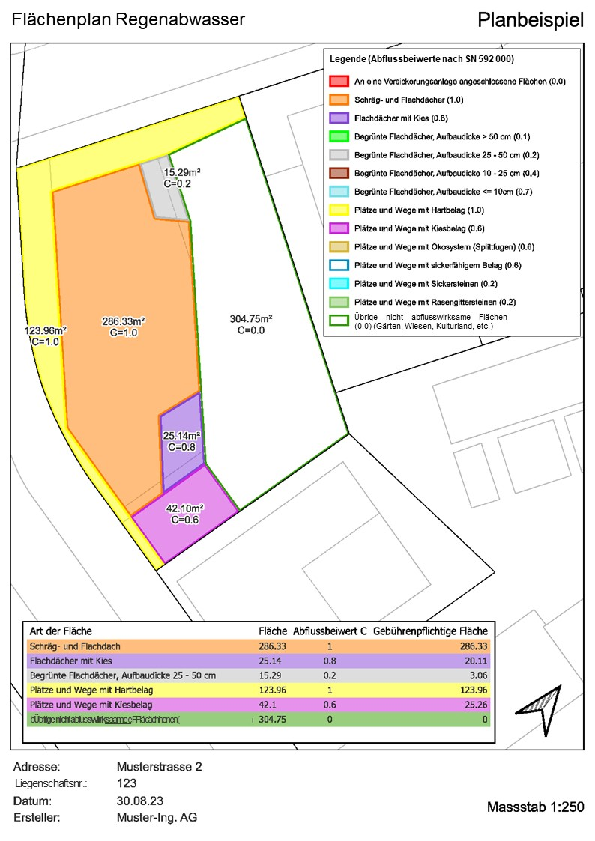
DEKLARATION DER BEFESTIGTEN FLÄCHEN |  |  |  |  |  | Zugehöriges Planbeispiel
Zur Ermittlung der Regenabwassergebühr und für die Baueingabe

1. Grundeigentümerschaft | Name:
 | Vorname:
 | Adresse:
 | PLZ, Wohnort:

2. Parzelle | a. Stadtteil:
 | b. Parzellen-Nummer:
 | c. Parzellen-Fläche gem. amtl. Vermessung:

3. Deklaration der befestigten Flächen der Parzelle1):

Befestigte Fläche gemäss Flächenplan Regenabwasser2) |  | Fläche in m² | Abflussbeiwert (C)3) (SN 592 000) | Kolmations-grad 6) | Gebührenrelevante Fläche4) in m²

Flächen, die über die Schulter entwässern |  |  | 0.00 |  | 0.00
Schräg- und Flachdächer (unabhängig von Material und Dachhaut) |  | 286.33 | 1.00 |  | 286.33
Flachdächer mit Kies (unabhängig von der Aufbaudicke) |  | 25.14 | 0.80 |  | 20.11
Begrünte Flachdächer Aufbaudicke >50 cm |  |  | 0.10 |  | 0.00
Begrünte Flachdächer Aufbaudicke >25 -50 cm |  | 15.29 | 0.20 |  | 3.06
Begrünte Flachdächer Aufbaudicke >15 -25 cm |  |  | 0.30 |  | 0.00
Begrünte Flachdächer Aufbaudicke >10 -15 cm |  |  | 0.40 |  | 0.00
Begrünte Flachdächer Aufbaudicke ≤10 cm |  |  | 0.70 |  | 0.00
Plätze und Wege mit Hartbelag, Plastersteine gebundene Bauweise |  | 123.96 | 1.00 |  | 123.96
Plätze und Wege mit Kiesbelag |  | 42.10 | 0.40 | 1 | 16.84
Lockerer Kiesbelag, Schotterrasen |  |  |  |  | 0.00
Plätze und Wege mit Ökosystem (Splittfugen mit Fugananteil 3-6%) |  |  |  |  | 0.00
Plätze und Wege mit Ökosystem (Splittfugen mit Fugananteil 6-12%) |  |  |  |  | 0.00
Plätze und Wege mit Sickersteinen |  |  |  |  | 0.00
Plätze und Wege mit sickerfähigem Belag |  |  |  |  | 0.00
Plätze und Wege mit Rasengittersteinen |  |  |  |  | 0.00
An eine Versickerungsanlage angeschlossene Flächen |  |  | 0.00 |  | 0.00
Direkteinleitung in ein Gewässer |  |  | 0.00 |  | 0.00
Grünflächen (Gärten, Wiesen, Kulturland, etc.) |  | 304.75 | 0.00 |  | 0.00

Total der Flächen5) |  | 797.57 | ----- |  | 450.30
Abflussbeiwert der Parzelle |  |  | 0.564
Allgemeine Erläuterungen:
- Das lokale Versickern von Regenabwasser wird befürwortet. Dafür wird zwischen "Entwässern über die Schulter" und "Versickerungsanlagen" unterschieden.
- Bei Flächen, die über die Schultern entwässern, fliesst Regenabwasser aus versiegelten Teilflächen in angrenzende Grünflächen und versickert dort.
- Da dieses Regenabwasser nicht in die Kanalisation gelangt reduzieren sich die Regenabwassergebühren.
- Die Bedingungen für eine gültige Entwässerung über die Schulter sind unter "Befestigte Flächen" beschrieben.
- Flächen, welche einer Versickerungsanlage zufliessen, ziehen ebenfalls keine Gebühren nach sich. Versickerungsanlagen sind allerdings bewilligungspflichtig.
- Flächen, die über die Schultern entwässern oder an eine Versickerungsanlage angeschlossen sind, wird der Abflussbeiwert 0 zugewiesen und werden entsprechend in der Tabelle eingetragen.
- Flächen ohne Entwässerung über die Schulter oder Versickerung werden als befestigte Fläche in der Tabelle eingetragen. Sie erhalten den Abflussbeiwert gemäss SN 592 000.

Befestigte Flächen:
- Flächen, die über die Schultern entwässern: Regenabwasser fliesst aus versiegelten Teilflächen in angrenzende Grünflächen und versickert dort. Es gilt:
Die entwässerte Fläche darf maximal 5 mal grösser sein als die Grünfläche.
Das Wasser aus der entwässerten Fläche muss ohne Fliesshindernis (Randstein, Mauer) in die Grünfläche fliessen können.
Die entwässerte Fläche muss zur Grünfläche hin geneigt sein.
Das Wasser darf aus der Grünfläche nicht mehr zurück auf die entwässerte Fläche oder auf andere kanalisierte Flächen fliessen (z. B. mit einer Mulde).
- Schräg- und Flachdächer: Dächer haben grundsätzlich einen künstlichen Unterbau (z.B. Dachterrasse, Tiefgarage, etc.)
- Flachdächer mit Kies: Das Flachdach ist mit Kies bedeckt.
- Begrünte Flachdächer: Das Flachdach ist vorsätzlich mit Pflanzen bepflanzt.
- Plätze und Wege befinden sich normalerweise auf Niveau des gewachsenen Bodens und können verschieden aufgebaut sein:
Hartbelag: Beton, Asphalt, etc.
Kiesbelag: Kies, Splitt, Chaussierung
Ökosystem: Pflastersteine mit Zwischenräumen aus Splitt oder Kies
Sickerfähiger Belag: Spezialbelag, der sickerfähig ist
Sickersteine: Wasserdurchlässige Steine
Rasengittersteine: Steine mit Zwischenräumen für den Bewuchs von Pflanzen
- Versickerungsanlage: Eine Versickerungsanlage ist ein Bauwerk, welches den geltenden Normen und technischen Richtlinien entsprechen muss. Es gilt:
Die entwässerte Fläche ist grösser als 5 mal die Grünfläche.
Eine Versickerungsanlage ist bewilligungspflichtig.
Die Baubewilligung und die technischen Nachweise sind einzureichen.
- Direkteinleitung in ein Gewässer: Das Regenabwasser fliesst direkt in ein Gewässer. Es gilt:
Die kantonale Einleitbewilligung ist erforderlich und beizulegen.
- Grünflächen: Gärten, Wiesen und Kulturland tragen in der Regel nichts zum massgebenden Regenwasserabfluss bei. Der Anfallende Regen versickert im Boden.

Ziffern:

1) Flächen, die Regenabwasser direkt oder indirekt in die Kanalisation einleiten können.

2) Die Angaben müssen mit dem Flächenplan Regenabwasser übereinstimmen.

3) Der Abflussbeiwert (C) berücksichtigt die Beschaffenheit der beregneten Fläche, die daraus resultierende Abminderung und die Verzögerung des Abflusses.
Die Abflussbeiwerte (C) sind in der Schweizer Norm SN 592 000 für alle Bodenbedeckungsflächen vorgegeben.

4) Gebührenrelevante Fläche = Art der befestigten Fläche * Abflussbeiwert (C)

5) Diese Fläche muss der gesamten Parzellenfläche gemäss amtlicher Vermessung (AV) entsprechen.
rot: Die ausgewiesenen Flächen stimmen nicht mit der Parzellenfläche gemäss amtlicher Vermessung überein.
weiss: Die ausgewiesenen Flächen stimmen mit der Parzellenfläche gemäss AV überein.

Beispiel Retention-Versickerung
2025-08-06 |  | Stadt Luzern
 |  | Tiefbauamt
 |  | Siedlungsentwässerung / Naturgefahren
 |  | Industriestrasse 6
 |  | 6005 Luzern
 |  | Stadt Luzern - Siedlungsentwässerung / Naturgefahren
 |  | Telefon: | Luzern links | 041 208 80 53
 |  |  | Luzern rechts | 041 208 85 57
 |  |  | Littau | 041 208 74 87
 |  | E-Mail: | liegenschaftsentwaesserung@stadtluzern.ch

DEKLARATION DER RETENTION / VERSICKERUNG |  |  |  |  |  | Zugehöriges Planbeispiel
Wird eine Versickerungsanlage gebaut, wird der berechnete Abflussbeiwert mit Versickerung gebührenrelevant
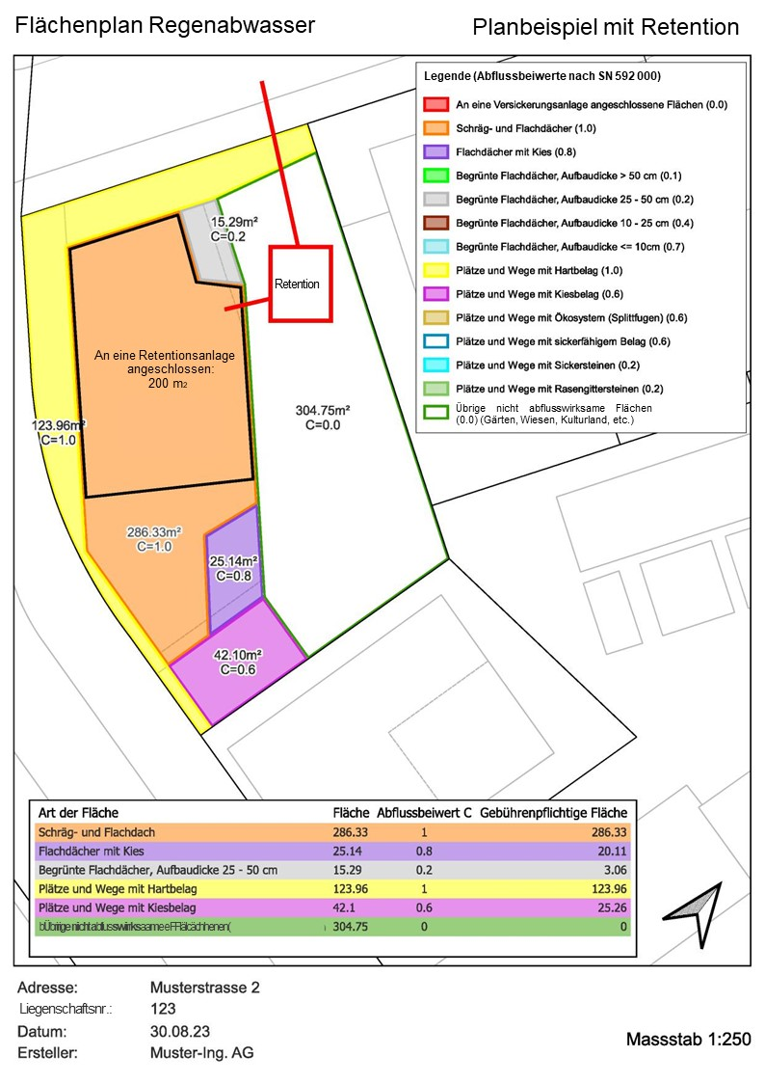

1. Abflussbeiwerte | a. Berechneter Abflussbeiwert: | 0.00
 | b. Berechneter Abfluss1): |  | l/s
 | c. Zulässiger GEP-Abflussbeiwert2): | 0.5 |  | z.B. 75% = 0.75
 | d. Retention/Versickerung notwendig? 3) | Nein
 | e. Maximale Wassermenge, die in die |  | l/s | @ 300 l/s pro hared
 | Kanalisation eingeleitet werden darf,
 | um den GEP-Abflussbeiwert einzuhalten

2. Deklaration der äquivaleneten Abflusbeiwerte mit Retention
Hinweis: Retentionsanlagen sind nach den geltenden Normen und technischen Richtlinien zu dimensionieren
Art der Fläche4) | Fläche in m² | Abflussbeiwert (C)5) (SN 592 000) | Qab mit Retention6) (l/s) | Resultierender Abflussbeiwert (C)7) | Qab (l/s)

Schräg-/Flachdach | 86.33 | 1.00 |  | 1.00 | 2.59
Schräg-/Flachdach, Retention | 200.00 | 1.00 | 4.00 | 0.67 | 4.00
Flachdach Kies | 25.14 | 0.80 |  | 0.80 | 0.60
Begrüntes Flachdach 25-50 | 15.29 | 0.20 |  | 0.20 | 0.09
Plätze und Wege Kies | 42.10 | 0.40 |  | 0.40 | 0.51
Plätze und Wege Hartbelag | 123.96 | 1.00 |  | 1.00 | 3.72
Übrige Flächen | 304.75 | 0.00 |  | 0.00 | 0.00

Total der Flächen8) | 797.57 | ----- | ----- | ----- | -----
Qab Total9) (l/s) | ----- | ----- | ----- | ----- | 11.51
Äquivalenter Abflussbeiwert (C) mit Retention10) | ----- | ----- | ----- | 0.48 | -----
Retentionsvolumen11) (m3) |  |  |  |  | -----

3. Deklaration der Versickerung12)
Hinweise: Versickerungsanlagen sind nach den geltenden Normen und technischen Richtlinien zu dimensionieren. Der Bereich Siedlungsentwässerung / Naturgefahren muss vorgängig kontaktiert werden. Die technischen Nachweise sind dem Gesuch beizulegen.

Eine Versickerungsanlage ist Teil dieses Gesuchs: |  | bitte auswählen
Sickerleistung der Versickerungsanlage |  | 0.00 | l/s
In die Versickerungsanlage zufliessende Wassermenge |  | 0.00 | l/s
Erforderliches Volumen Versickerungsanlage |  | 0.00 | m3

Erläuterungen:

1) In die öffentliche Kanalisation eingeleitete Wassermenge ohne Retention/Versickerung.

2) Der zulässige GEP-Abflussbeiwert wird vom Bereich Siedlungsentwässerung / Naturgefahren angegeben und ist einzuhalten.
3) Falls Retention/Versickerung notwendig ("Ja"):
Art der Befestigten Flächen im Tabellenblatt "Befestigte Flächen" ändern bis der zulässige GEP-Abflussbeiwert eingehalten ist ("Nein").
Retention vorsehen: Bitte Felder unter "2. Deklaration der äquivalenten Abflussbeiwerte mit Retention" ausfüllen.

4) Es müssen sämtliche Flächen der Parzelle aufgeführt werden.
Das Total der Flächen muss der gesamten Parzellenfläche gemäss amtlicher Vermessung (AV) und dem Tabellenblatt "Befestigte Flächen" entsprechen.
Die an eine Retention angeschlossene Flächen sind auf dem Tabellenblatt "Befestigte Flächen" gemäss ihrer Bodenbedeckung anzugeben.

5) Der Abflussbeiwert (C) berücksichtigt die Beschaffenheit der beregneten Fläche, die daraus resultierende Abminderung und die Verzögerung des Abflusses.
Die Abflussbeiwerte (C) sind in der Schweizer Norm SN 592 000 für alle Bodenbedeckungsflächen vorgegeben.

6) Flächen, die an eine Retention angeschlossen sind: Weiterleitmenge aus der Retention angeben.
Fläche, die nicht an die Retention angeschlossen sind: Leer lassen.

7) Berechneter Abflussbeiwert der Fläche nach der Retention.

8) Das Total der Flächen muss der gesamten Parzellenfläche gemäss amtlicher Vermessung (AV) und dem Tabellenblatt "Befestigte Flächen" entsprechen.

9) Die in die Kanalisation entwässerte Wassermenge mit Retention/Versickerung.
grün: Zulässiger GEP-Abflussbeiwert ist eingehalten.
rot: Zulässiger GEP-Abflussbeiwert ist nicht eingehalten.

10) Berechneter äquivalenter Abflusbeiwert (C) mit Retention.
grün: Zulässiger GEP-Abflussbeiwert ist eingehalten.
rot: Zulässiger GEP-Abflussbeiwert ist nicht eingehalten.

11) Erforderliches Retentionsvolumen.

12) An eine Versickerungsanlage angeschlossene Flächen im Tabellenblatt "Befestigte Flächen" angeben.

